Sheet1
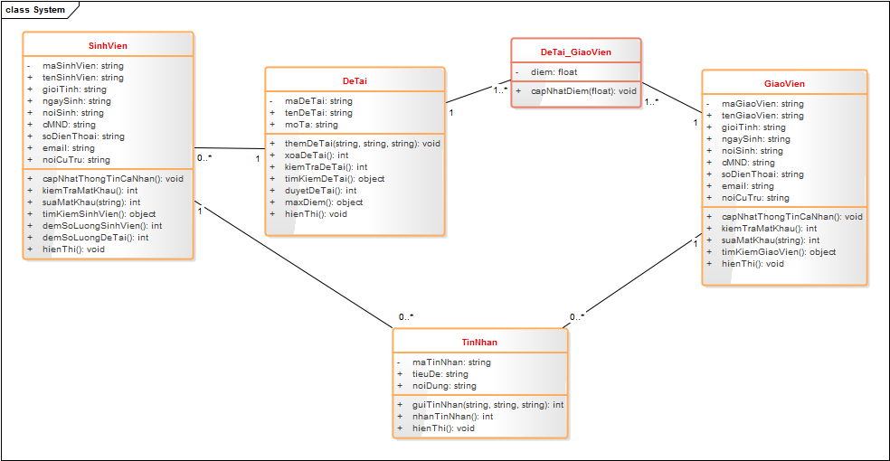
 | CLASS DIAGRAM
1. Xác định và vẽ Class Diagram

